Баг-репорты
Number | Title | Priority | Preconditions | Steps | Actual result | Expected result | Environment | Comment
BR-1 | Части страницы расположены зеркально, указанному в требованиях | High | Открыть страницу "Ростелеком" https://b2c.passport.rt.ru/ |  | Страница разделена вертикально на две части, в левой части - слоган ЛК "Ростелеком ID", в правой - меню авторизации. | Страница разделена вертикально на две части, в левой части - меню авторизации, в правой - слоган ЛК "Ростелеком ID". | Windows 11 64-bit, Yandex brouser 22.11.5.715 (64-bit) | 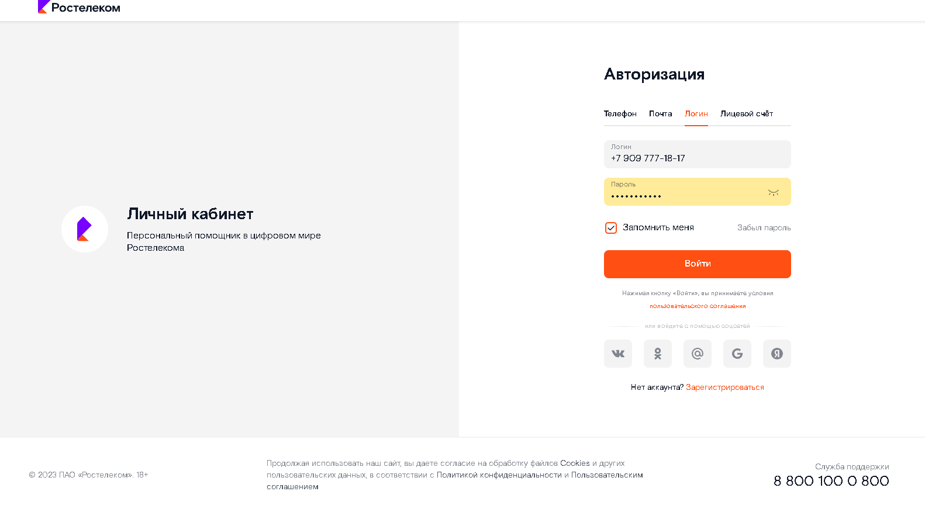
BR-2 | Не работает автоматическое изменение таба аутентификации "Телефон" используя таб "Логин" или "Лицевой счет" |  | Открыть страницу "Ростелеком" https://b2c.passport.rt.ru/ | 1. Перейти на таб "Логин" или "Лицевой счет" 2. Ввести номер телефона 3. Кликнуть на поле ввода "Пароль" | Таб аутентификации автоматически изменится на "Телефон" | Таб аутентификации автоматически не меняется | Windows 11 64-bit, Yandex brouser 22.11.5.715 (64-bit) | 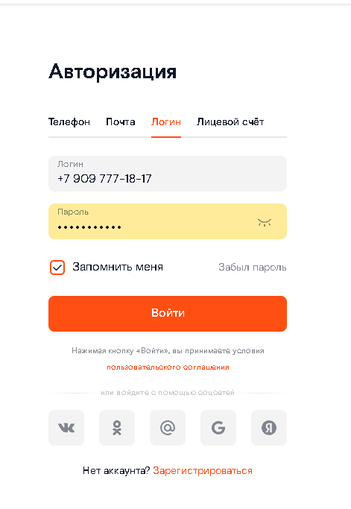
BR-3 | Не работает автоматическое изменение таба аутентификации "Почта" используя таб "Логин" |  | Открыть страницу "Ростелеком" https://b2c.passport.rt.ru/ | 1. Перейти на таб "Логин" 2. Ввести email 3. Кликнуть на поле ввода "Пароль" | Таб аутентификации автоматически изменится на "Почта" | Таб аутентификации автоматически не меняется | Windows 11 64-bit, Yandex brouser 22.11.5.715 (64-bit) | 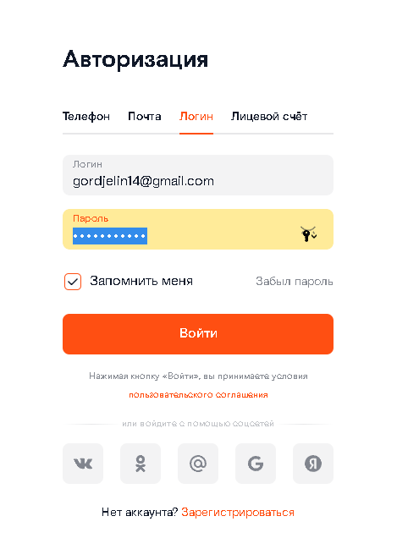
BR-4 | Не работает автоматическое изменение таба аутентификации "Лицевой счет" используя табы "Телефон" или "Логин" |  | Открыть страницу "Ростелеком" https://b2c.passport.rt.ru/ | 1. Перейти на таб "Телефон" или "Логин" 2. Ввести 12 цифр счета 3. Кликнуть на поле ввода "Пароль" | Таб аутентификации автоматически изменится на "Лицевой счет" | Таб аутентификации автоматически не меняется | Windows 11 64-bit, Yandex brouser 22.11.5.715 (64-bit) | 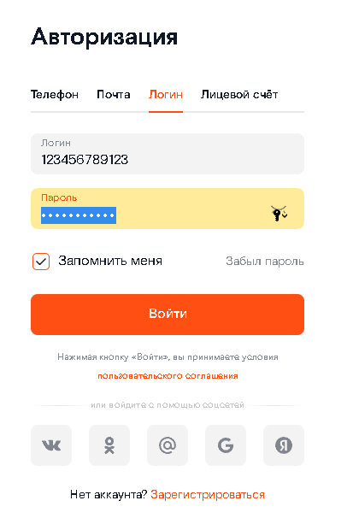
BR-5 | Отсутствуют логотип и продуктовый слоган в левой части страницы |  | Открыть страницу "Ростелеком" https://b2c.passport.rt.ru/ | Кликнуть на ссылку "Зарегистрироваться" | Левая часть содержит логотип и продуктовый слоган кабинета | Отсутствуют логотип и продуктовый слоган в левой части страницы | Windows 11 64-bit, Yandex brouser 22.11.5.715 (64-bit)
BR-6 | Отсутствует поле "Новый пароль" |  | Открыть страницу "Ростелеком" https://b2c.passport.rt.ru/ | Кликнуть на ссылку "Зарегистрироваться" | В правой части страницы есть поле ввода "Пароль" | В правой части страницы есть поле ввода "Новый пароль" | Windows 11 64-bit, Yandex brouser 22.11.5.715 (64-bit) | 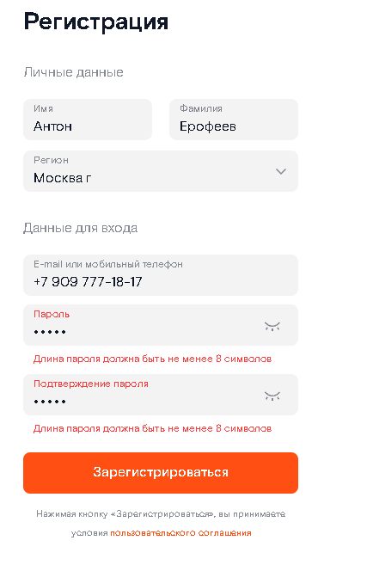
BR-7 | Отличающиеся названия кнопок "Продолжить" и "Вернуться назад" | Low | Открыть страницу "Ростелеком" https://b2c.passport.rt.ru/ | Кликнуть на ссылку "Забыл пароль" | Под меню табов и формой ввода "Капча" расположены кнопки "Продолжить" и "Вернуться назад" | Под меню табов и формой ввода "Капча" расположены кнопки "Далее" и "Вернуться" |  | 